27 主業経営体数比率（個人経営体数当たり）
 | 27 主業経営体数比率（個人経営体数当たり）

 | 時点 2020(R2)年2月1日（５年毎） |  |  |  |  |  |  | 平 均 値 |  |  |  | 24.9
 | 単位 ％，戸 |  |  |  |  |  |  | 標準偏差 |  |  |  | 13.0
 | 市町村名 | 指標 | 順位 |  | #REF! | 個人経営体数 | 市町村名 | 指標 | 順位 |  | #REF! | 個人経営体数

 | 千葉県 | 26.4 |  | － |  | 34,459 | 八街市 | 48.2 |  | 4 |  | 932
 | 千葉市 | 20.8 |  | 29 |  | 867 | 印西市 | 19.5 |  | 35 |  | 1,074
 | 銚子市 | 72.1 |  | 1 |  | 852 | 白井市 | 42.3 |  | 7 |  | 362
 | 市川市 | 40.8 |  | 8 |  | 289 | 富里市 | 57.0 |  | 2 |  | 704
 | 船橋市 | 42.9 |  | 6 |  | 620 | 南房総市 | 22.6 |  | 21 |  | 1,525
 | 館山市 | 22.5 |  | 22 |  | 618 | 匝瑳市 | 28.5 |  | 17 |  | 1,049
 | 木更津市 | 16.7 |  | 38 |  | 713 | 香取市 | 21.9 |  | 25 |  | 2,650
 | 松戸市 | 27.1 |  | 18 |  | 494 | 山武市 | 37.3 |  | 9 |  | 1,385
 | 野田市 | 18.2 |  | 37 |  | 707 | いすみ市 | 12.5 |  | 44 |  | 816
 | 茂原市 | 11.2 |  | 49 |  | 928 | 大網白里市 | 20.8 |  | 29 |  | 634
 | 成田市 | 29.0 |  | 15 |  | 1,392 | 酒々井町 | 21.7 |  | 27 |  | 161
 | 佐倉市 | 20.0 |  | 33 |  | 665 | 栄町 | 19.8 |  | 34 |  | 333
 | 東金市 | 20.7 |  | 31 |  | 793 | 神崎町 | 22.0 |  | 24 |  | 127
 | 旭 市 | 49.6 |  | 3 |  | 1,840 | 多古町 | 21.8 |  | 26 |  | 781
 | 習志野市 | 20.6 |  | 32 |  | 63 | 東庄町 | 30.7 |  | 14 |  | 475
 | 柏市 | 32.7 |  | 11 |  | 744 | 九十九里町 | 26.7 |  | 19 |  | 240
 | 勝浦市 | 10.7 |  | 51 |  | 270 | 芝山町 | 33.6 |  | 10 |  | 387
 | 市原市 | 11.0 |  | 50 |  | 1,369 | 横芝光町 | 31.4 |  | 12 |  | 739
 | 流山市 | 16.6 |  | 39 |  | 163 | 一宮町 | 28.7 |  | 16 |  | 261
 | 八千代市 | 30.8 |  | 13 |  | 406 | 睦沢町 | 11.7 |  | 47 |  | 180
 | 我孫子市 | 18.7 |  | 36 |  | 326 | 長生村 | 14.9 |  | 41 |  | 281
 | 鴨川市 | 13.3 |  | 43 |  | 729 | 白子町 | 24.2 |  | 20 |  | 376
 | 鎌ケ谷市 | 45.8 |  | 5 |  | 251 | 長柄町 | 10.3 |  | 52 |  | 262
 | 君津市 | 12.2 |  | 45 |  | 1,139 | 長南町 | 9.0 |  | 53 |  | 365
 | 富津市 | 12.0 |  | 46 |  | 660 | 大多喜町 | 13.5 |  | 42 |  | 348
 | 浦安市 | - |  | - |  | - | 御宿町 | 11.7 |  | 47 |  | 60
 | 四街道市 | 15.1 |  | 40 |  | 225 | 鋸南町 | 21.3 |  | 28 |  | 221
 | 袖ケ浦市 | 22.4 |  | 23 |  | 608

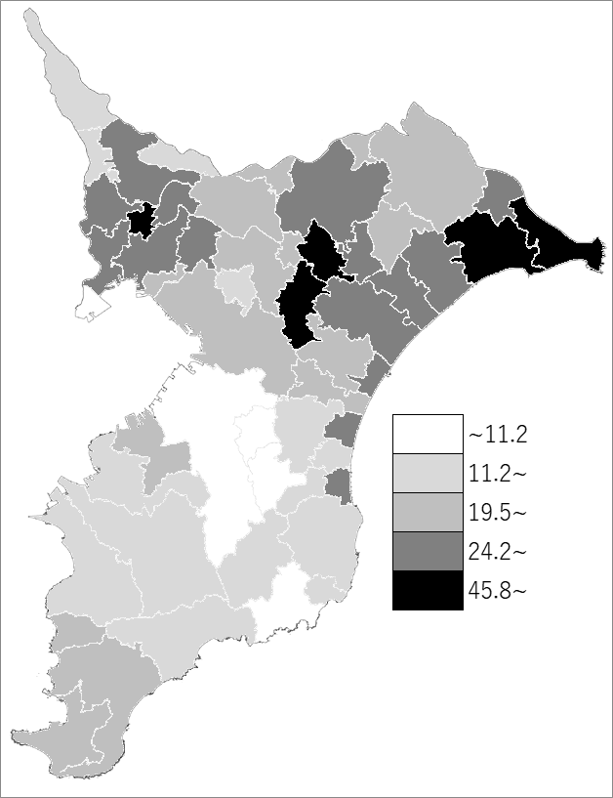
 | 千葉県の推移
 | 販売農家数（右軸） | 指標
平成12年 | 76042 | 19.2
平成17年 | 63674 | 22.6
平成22年 | 54462 | 25.8
平成27年 | 44039 | 30.6
令和2年 | 34459 | 26.4

《備 考》 ・資料出所 統計課「2020年農林業センサス 農林業経営体調査結果の概要」 ・算出方法 主業経営体数÷個人経営体数 注）1.集計方法が異なるため、推移グラフのH27年以前と比較は出来ませんので、 留意願います。 2.H27年以前は販売農家のうち専業農家数の割合を掲載しています。 3.販売農家の専業農家数については、R2年調査では集計しないこととなりました。

